README
PRICE LEVEL INDICATOR

L'ensemble des données de l'indicateur est uniquement fourni à titre indicatif.
L'exactitude ou son intégralité n'est pas garantie et aucune promesse n'y est émise quant à l'exactitude des données.
En cas d'erreur ou de négligence, vous ne devez pas vous fier exclusivement à ces données pour prendre des décisions en trading.

 | / This source code is subject to the terms of the Mozilla Public License 2.0 at https://mozilla.org/MPL/2.0/
 |  | lejahmal@gmail.com | | 00 (237) 697356466

// .................................................. plan du tutoriel ...................................................................

// PRESENTATION
// LES PARAMETRES
// ETAPE INITIALE
// ETUDE STANDARD
// EXAMPLE ILLUSTRATIF

// ------------------------------------------------------- PRESENTATION -----------------------------------------------------------------

// Le concept de l'indicateur PL est un nuage de ligne de prix basée sur les niveaux de retracement de Fibonacci
// qui ont servi a remplir les points des fonctions d'une matrice dont la théorie initiale est la recherche
// de la main invisible d'Adam Smith au travers de multiples hypothèses mathématiques.

// pour faciliter la comprehension le nuage PL se compose de 4 groupes de donnees distincts dont l'ensemble
// a ete soignesement ranger pour former une representation graphique ressemblant soit a la lettre "L" soit
// a la lettre "P" repartie ainsi qu'il suit :

// ► GROUPE 1 et 2 represente le graphique dont les prix s'affiche le plus a gauche
// les prix du groupe 1 et 2 represente deux nibeaux de retracement de fibonnaci
// superposee l'un sur l'autre (LES PAIRES) de tel sorte que le retracement 0.382
// du premier (LONG => "de son petit nom") correspondont au retracemnt 0.5 de
// l'autre (COURT) .

// ► le groupe 3 (COEUR) est le niveau de retracement avec les prix centrer au millieu
// de l'indicteur ce niveau de retracement est tracer de tel sorte que le point de
// jonction creer entre 0.382 LONG et 0.5 COURT donc le nom est (BASE) soit egale au
// niveau 1 du COEUR.

// ► le groupe 4 (PIVOT SIMPLE) est en fait deux niveaux de fibonnaci distinct qui complete
// les niveaux de prix des trois graphiques precedents le point de depart des pivots
// est 0.786 LONG est egale a 1 PIVOT. le premier pivot est concu de tels sorte que le
// niveau 0.236 du PIVOT soit egale au niveau 0.5 du COEUR le second (PIVOT AJUSTER)
// est trace de tel sorte que le niveau 0.618 du PIVOT soit egale a la BASE

// les lignes speciales ajoutes manuellement ne forment pas un groupe en tant que elles. Elles servent a marquer la correspondance
// entre certaine ligne du PL de tels sorte que les prix P soit presque egale au prix L et inversement , elles sont essentielles
// en ceci que elles servent de ligne curseur pour chaque etude standard (nous y reviendrons)
// le curseur etant le premier niveau de break dans une tendance a partir du point le plus haut ou le plus bas qui le precede
// directement. Le depart est toujours soit #PRICE1 ou #PRICE2 que j'appele ligne de "GO" c'est a dire ligne de depart de l'etude

 | // les ZONES DE CORRESPONDANCE , ils en existent plusieurs dans le graphique PL donc les plus significatives sont :

 | // BRK/OPIVOT
 | // 236COEUR/236+
 | // COR/618PIVOT
 | // 382COEUR/382+
 | // BASE/BASE+
 | // 05COEUR/05PIVOTAJUSTER

// ....................................................... LES PARAMETRES ..............................................................

// STRATEGY : PL se decompose en deux strategies principale "P" et "L" et par defaut,
// le graphique que vous obtenez est le graphique L.

// #PRICE1 : est le prix le prix le plus haut a selectioner pour commencer l'etude

// #PRICE2 : est le prix le plus bas a selectionner pour commencer l'etude,

// AJUSTER PIVOT : checkbox a cocher pour activer l'ajustement du pivot . (nous y reviendrons)

// -------------------------------------------------------- ETAPE INITIALE -------------------------------------------------------------

// Avant de debuter voici la CONVENTION DE NOMMAGE des lignes du nuage des prix PL : (FIBOPNNACI+GROUPE.stategie )
// NB: la strategie n'est pas oblgatoire sauf si c'est pour specifier le niveau dans une strategie precise

// example 05COEUR.L (represente le ligne 0.5 du groupe coeur de la startegie L)
// example 382PIVOT.P (represente le ligne 0.382 du groupe pivot simple de la startegie P)
// example 236PIVOTAJUSDTER.P (represente le ligne 0.236 du groupe pivot ajuster de la startegie P)
// example 382COEUR , 618PIVOT, 786PIVOTAJUSTER , 05COURT , 382LONG , GAP.P …

// l'etude PL se decompose en deux types: l'etude standard et l'etude approfondie.dans le cadre de ce tutoriel
// nous evoquerons uniquement l'etude standard

// -------------------------------------------------------- ETUDE STANDARD -------------------------------------------------------------

// le principe de l'etude standard est simple les deux droites du PL doivent etre placees de tel sorte que l'une des ligne GO soit static
// et l'autre sert de droite d'ajustement (pour ajuster les prix, faite glisser la ligne d'ajustement)
// placez une ligne GO au niveau d'un prix significatif et ajustez l'autre ligne GO de tel sorte que une ligne speciale (curseur)
// soit egale au premier niveau de break dans le sens de la tendance en cours

// - lors de l'etude d'une tendance a la hausse , la ligne de prix la plus basse doit etre static et le ligne de prix la plus haute
// va servir d'ajustement.
// dans une etude de la tendance a la baisse la ligne de prix la plus haute doit etre static et la ligne des prix la plus basse
// servira d'ajustement.

// une fois affichee, l'ensemble des lignes PL se composent de trois zones :

// - les deux ZONES DE DEPRESSION : c'est la zone des prix entre la ligne Go et le curseur et sa zone correspondante
// la zone la plus basse des deux est la zone de survente et la zone la plus haute est la zone de surachat c'est la zone de prix
// qui indique que la tendance en cours est arrive a epuissement

// la ZONE DE PRESSION c'est la zone des prix qui se trouve entre le curseur et le prix moyen d'execution des ordre dans le carnet
//d'ordre appeler AOP (AVERAGE ORDERBOOK PRICE) representant le premier niveau theorique de correction du marche (la main invisible)

// la ZONE DE TENSIION c'est une zone de prix contenu dans la zone de pression. Marquer par les aller et retour de prix entre deux points
// c'est la zone ou les market maker se livrent a la bataille des prix pour forcer l'evolution du marche dans un sens ou dans l'autre.
// ici le princique est que lorsque le marcche ouvre la séance hors de la zone de tension dans le sens de la tendance,
// la tendance est alors dite "confirmer". Dans le cas contraire le cours va se heurter a un premier niveau de break puis faire un retour
// legerement en dessous du prix de la ligne de tension qui a ete casser c'est ce que j'appel un PRIX DE REVIENT qui
// est en fait un premier niveau de retracement avant la reprise de la tendance vers la main invisible qui va corriger le marche
// on dit alors que le marche est "MARCHE EN MARCHE" c'est dire que les investisseurs ont des nouvelles qui laissent croire que
// la tendance en couurs est prometteuse

// il peut arriver que dans la zone de tension, le prix cede plutot la ligne de tension dans le sens contraire du marche
// on dis alors que le marche A "CEDER A LA PRESSION DES CONTRAIRE". les dominants du marche on alors perdu la main et le prix
// evoluera donc en contre tendance c'est gereralement le cas des effets d'annonces qui suprennent le marche ou encore lorque
// un ordre baleine est passer sur un marche peut liquide ... il est donc tres important dans une zone de tension
// d'observer les cassures qui ont lieu au niveau des lignes de tension . Lorsque la séance de marche suivante sur la periode de l'etude
/// ouvre hors de la zone de tension.

// une fois que le prix a quitter la zone de tension apres etre revenu au prix de revient comme ce sera generalement le cas
// si la tendance ne subi pas une pertubation majeure c'est a dire ne cede pas la pression des contraires (voir plus haut)
// le cours de l'actif va evoluer dans la tendance dominante pour rejoindrela main invisible . ce niveau
// de correction generalement va marquer le retournement de tendance . mais il peut arriver que la tendance traverse la main invisible
// pour poursuivre son mouvement je qualifie alors l'actif DE "MARCHE QUI A LE VENT EN POUPE" car la confiance des investisseurs
// est desormais le nouveau moteur de l'actif .

//.................................................................................................................................
// En un mot tout l'art de l'etude standard est de trouver la zone de tension qui se situe dans ...
// la zone de pression en partant d'une ligne de correspondnace significative. c'est ce que j'appel la REGLE ALPHA du PL ...
//.................................................................................................................................

// pour ce faire , placer votre PL, faite glisser la ligne d'ajustement de tels sorte que une ligne de correspondance
// significative corresponde a un point de prix significatif le la structure des prix du marche par example un break ,
// un retracement , une ressitance ou un break solide (c'est a dire ayant ete confirmer au moins 2 fois voir plus de 3 fois)
// rechercher la zone de tension significative ( c'est a dire la zone dans laquel le prix a fais un aller retour au moins une fois
// avant de poursuivre dans le sens de la tendance ). A partir la zone de correspondance qui vous sert de curseur, proceder a la
// lecture du prix de revient et de la main invisible
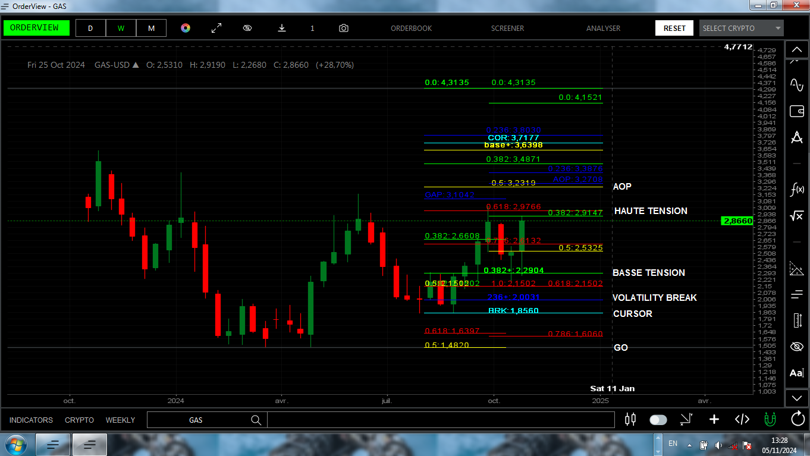

// ............................................................. EXAMPLE ILLUSTRATIF ...................................................

//exemple illustratif sur le graphique du natural gas semaine par semaine .
//.................................................................................................................
// STRATEGIE . P . L .
//.................................................................................................................
// CURSEUR . OPIVOT . BRK .
// PRESION . AOP/236 . O5PiVOTAJUSTER/236COEUR .
// TENSION . AD . AD .
// VOLATILITY BREAK . 236COEUR . 236+ .
// MAIN INVISIBLE . 05COEUR . 05PIVOTAJUSTER .
// ................................................................................................................

// NB: ceci ne constitue en aucun cas un conseil en investissement. Pourque ces informations decrites plus haut
// constituent un conseil financier, d'investissement ou commercial, il faudrais que l'etude qui en decoule
// soit approuvee par contrat ecris par l'auteur. De ce fait, aucune responsabilite ne saurais etre engagee
// contre l'auteur sans la preuve du consentement susmentione.

